Layout QL cán bộ
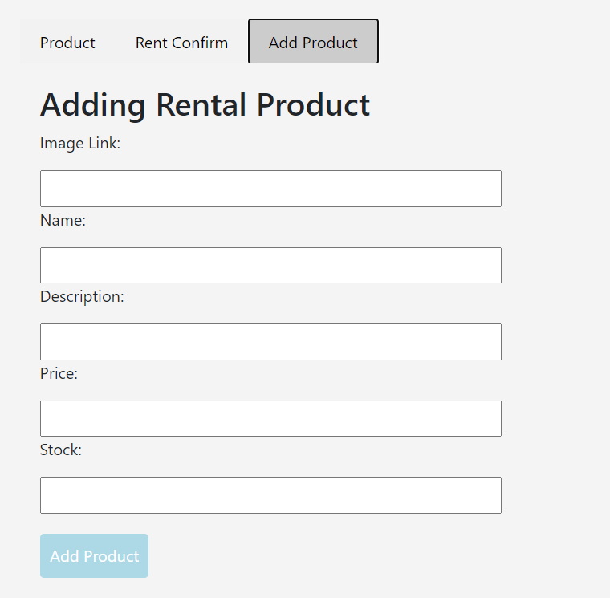
 | ADMIN

Quản lí nhân viên

Quản lí User

Quản lí đơn hàng

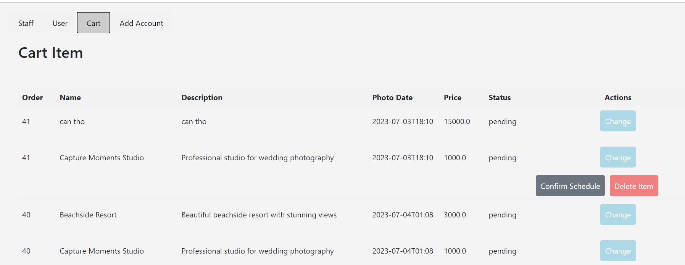

 |  | User

Quản lí profile |  |  |  | feedback

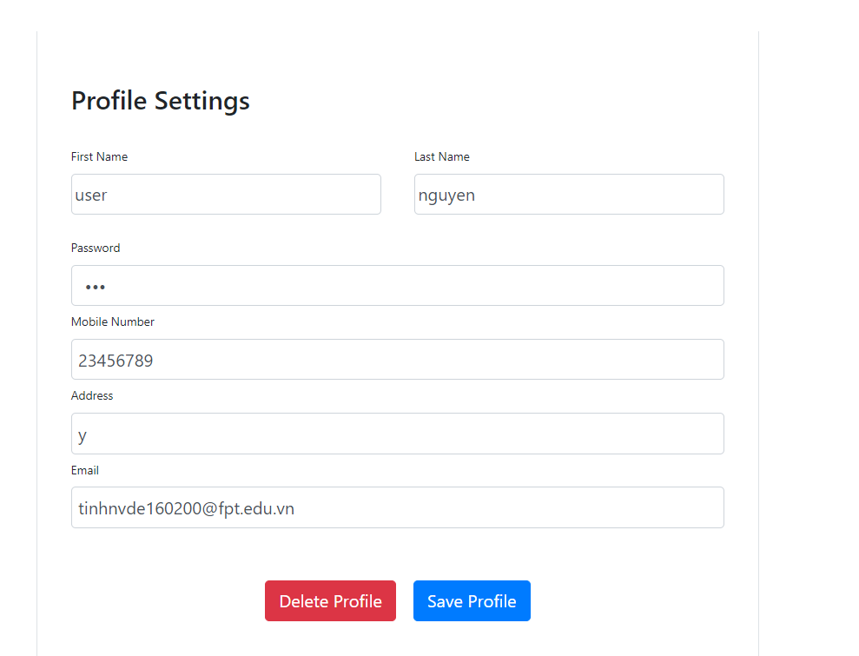
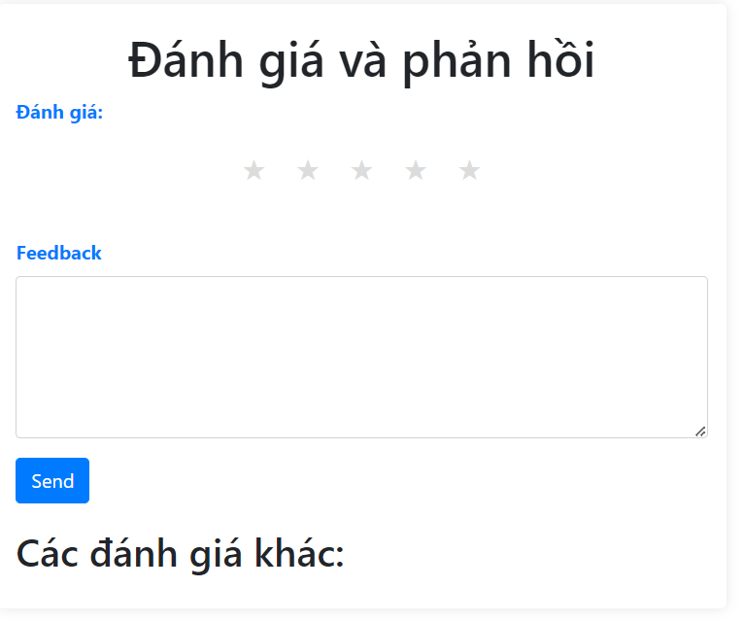

Đặt lịch, thuê đồ cưới |  |  |  | thanh toán

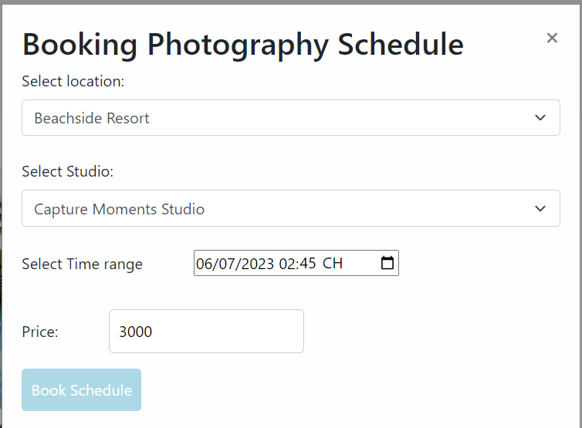


 |  | Staff

Quản lí lịch chụp ảnh

Quản lí địa đỉa chụp ảnh

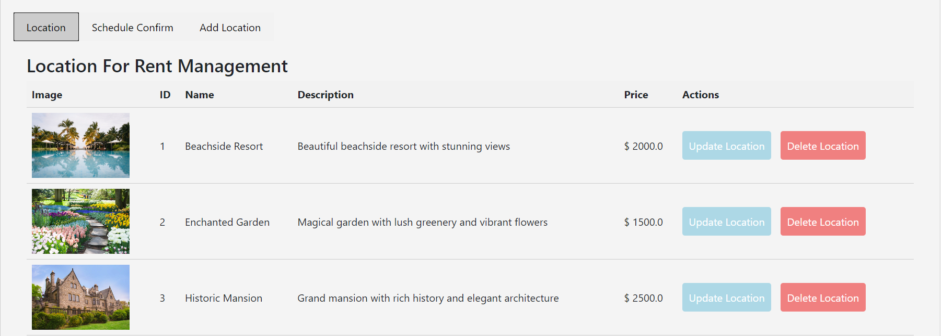

Thêm địa điểm chụp ảnh

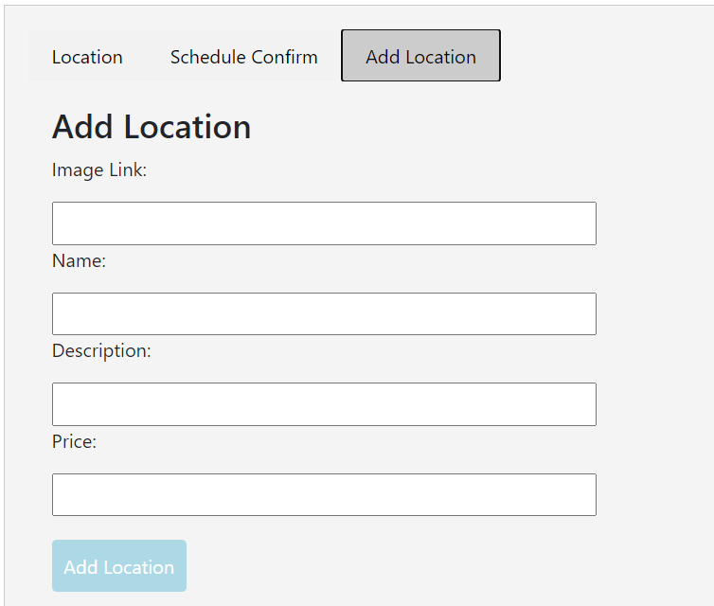

 |  |  | Rentail

Quản lí đơn thuê đồ

Quản lí đồ cho thuê

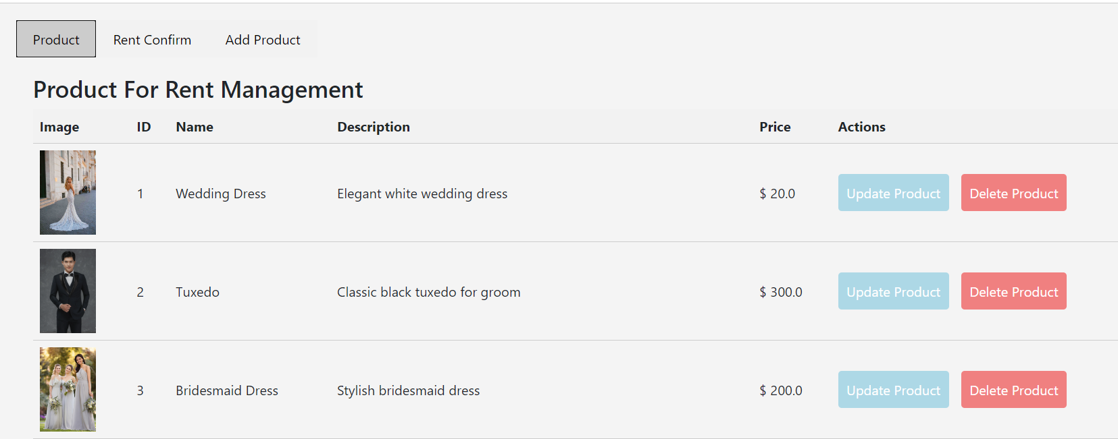

Thêm đồ cho thuê

